PORTADA
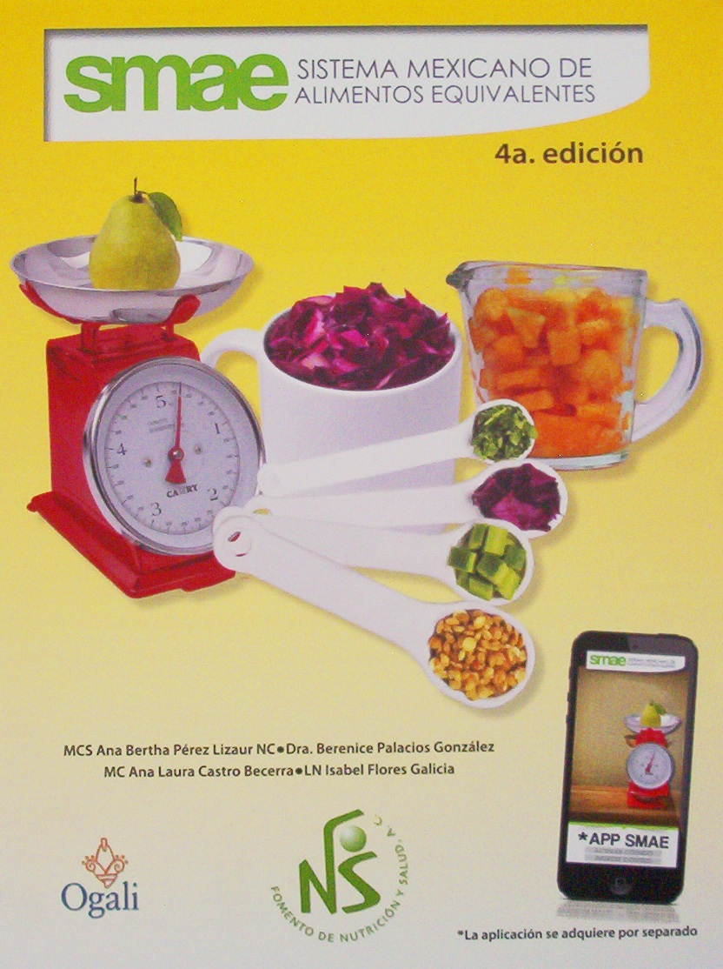

TABLA 1
TABLA 1

Determinacion del tamaño del Equivalente con base en los alimentos de Referencia

4
Grupo propuesto por la Norma de orientación Alimentaria | Sub- Grupo en el sistema de Equivalentes | Alimento de referencia | Porción y tamaño | Aporte nuticional promedio
 |  |  |  | Proteina (g) | Lipidos (g) | Hidratos de carbono (g)
Verduras y frutas | Verduras | Zanahoria | 1/2 taza
15
 | Frutas | Manzana | 1 pieza
15
Cereales | Cereales y tubérculos sin grasa | tortilla | 1 pieza de 30 g.
8
Leguminosas y alimentos de origen animal | leguminosas | Frijol cocido | 1/2 taza
7
 | Alimetos de origen animal | Huevo | 1 pieza
9
12
 | Leche | Leche | 1 taza

5
10
Grasas y azúcares con moderación | Aceites y grasa | Aceite | 1 cucharadita
 | Azúcares | Azúcar | 2 cucharadita

 | Componente nutricio (nutrimento)clave

 | Componente nutricio que fundamenta la subdivisión para cada grupo

TABLA 2
TABLA 2
Aporte nutrimental promedio de los grupos en el sistema de Equivalentes

4
Grupo en el Sistema de Equivalentes | Sub-grupos | Aporte nutrimental promedio
 |  | Energia | Proteina (g) | Lipidos (g) | Hidratos de carbono (g) | Conteo de hidratos de carbono
Verduras |  | 25 | 2 | 0 |  | 0.3
15
Frutas |  | 60 | 0 | 0 |  | 1
0
15
Cereales y tubérculos | a. sin grasa | 70 | 2 |  |  | 1
5
15
 | b. con grasa | 115 | 2 |  |  | 1
8
Leguminosas |  | 120 |  | 1 | 20 | 1.3
7
1
Alimentos de origen animal | a. muy bajo aporte de grasa | 40 |  |  | 0 | 0
7
3
4
 | b. bajo aporte de grasa | 55 |  |  | 0 | 0
7
5
 | c. moderado aporte de grasa | 75 |  |  | 0 | 0
7
8
 | d. alto aporte de grasa | 100 |  |  | 0 | 0
9
2
12
Leche | a. descremada | 95 |  |  |  | 0.8
9
4
12
 | b. semidescremada | 110 |  |  |  | 0.8
9
8
12
 | c. entera | 150 |  |  |  | 0.8
8
30
 | d. con azúcar | 200 |  | 5 |  | 2
0
5
Aceites y Grasas | a. sin proteinas | 45 |  |  | 0 | 0
3
5
 | b. sin proteinas | 70 |  |  | 3 | 0.2
0
10
Azúcares | a. sin grasa | 40 | 0 |  |  | 0.7
5
10
 | b. con grasa | 85 | 0 |  |  | 0.7
0
Alimentos libres en energia |  |  | 0 | 0 | 0 | 0
140
Bebidas alcoholicas |  |  | 0 | 0 | 20 alcohol | 13
 | componente nutricio (nutrimento) clave
 | componente nutricio que fundamenta la subdivisión para cada grupo

